需求單
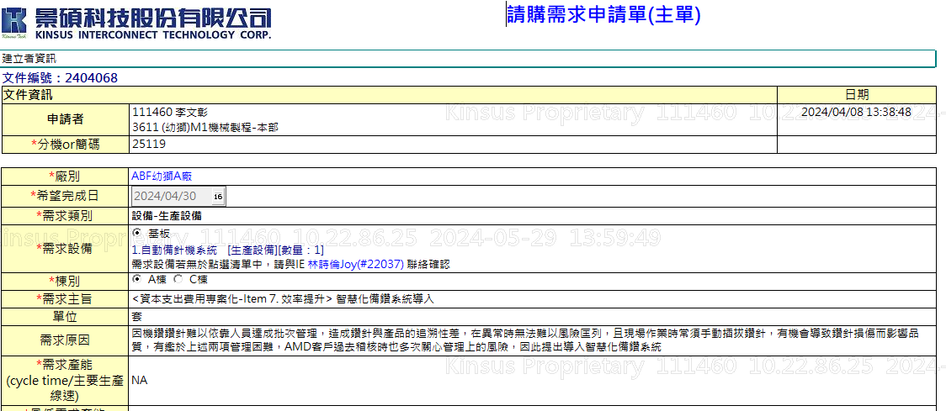

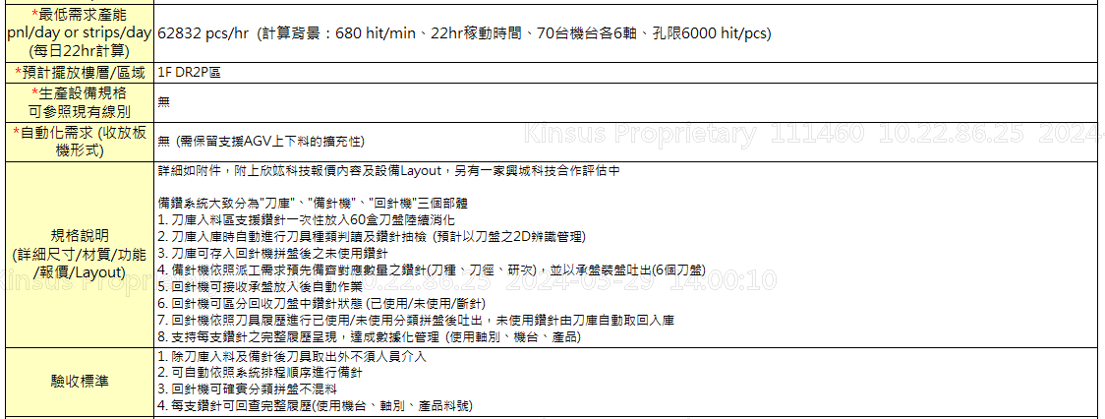

需求說明
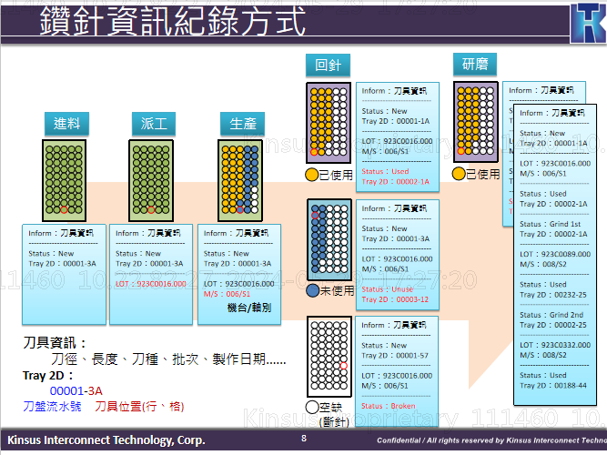
項次 | 項目 | 說明 | 協助單位
1 | 來料鑽針一次性匯入 | 1-1. 刀庫入料區支援鑽針一次性放入60盒刀盤陸續消化 | 設備商
2 | 庫存管理 | 2-1. 即時用量、待排排程、即時顯示機台內各刀種鑽針庫存 2-2. 須具備低庫存警報功能 (提前確認預計來料需求) | 設備商/MES | MES：預計到站批次用刀 (頻率：4hr)
3 | 入料鑽針判讀及抽檢 | 3-1. 依刀盤2D資訊判讀刀具種類 (刀種、刀徑、研次) 3-2. 每盒抽1支鑽針抽檢確認鑽徑 3-3. 鑽針鑽徑規格為≤0.30.2mm (小鑽) | 設備商
4 | 依派工需求自動配針 | 備針機依照派工需求預先備齊對應數量之鑽針 4-1. 分刀種、刀徑、研次 (同批研次一致，支援指定研次) 4-2. 以承盤裝盤吐出 (一個承盤放6個刀盤) 4-3. 吐出時直接以滿盤50支吐出 4-4. 刀盤需指定機台、軸別、順序，系統需比對正確才能生產 4-5. 已派刀盤不使用時怎麼回到系統中 → 直接推回，系統會默認未使用 4-6. 預派排程需要可指定(插隊) → 自動排程可插單，結束Lot會主動訪問MES確認計畫是否改變 4-7. 鑽針預估、派工有無其他友廠成功案例可供參考 → 待廠商提供 | 設備商/MES | MES：各機台用刀量、是否需指定研次、上機比對刀盤功能(配件功能)
5 | 出料批次暫存區 | 5-1. 配完的針無法隨時取走，至少需有6個儲位供取用 5-2. 需有人機介面告知對應刀具儲位 (需卡控判斷是否取走/未取) *需保留後續AGV擴充取用需求 | 設備商
6 | 回針入料方式 | 6-1. 回針區支援鑽針一次性放入60盒刀盤陸續消化 *需保留後續AGV擴充取用需求 | 設備商
7 | 回針機區分鑽針狀態 | 7-1. 回針機可區分回收刀盤中鑽針狀態 (已使用/未使用/斷針) 7-2. 欣竑與VIA合作討論用資訊串接 (可能有經費問題，應先有人員標示作法) 7-3. 斷針直接6軸一起換針，換取下一把鑽針 | 設備商/MES
8 | 回針機出料方式 | 8-1. 依照刀具履歷進行已使用/未使用分類拼盤後吐出 未使用：由刀庫自動取回入庫 已使用：分類吐出至暫存區 (分區) | 設備商
9 | 研磨履歷批次匯入 | 9-1. 可用研磨商提供之檔案匯入方式更新研磨後的刀具狀態 9-2. 研磨廠商需研磨前後不能更換刀盤 (或是可以更新刀盤資訊) → 研磨機可設定使用原刀盤 (後續上線前需確認) | 設備商
10 | 可追溯鑽針履歷 | 10-1. 履歷至少需包含使用軸別、機台、產品、研次、使用過之刀盤及位置 10-2. 鑽針資訊、格式怎麼定義使用? → 已提供佑能格式(如附件) 10-3. 各家鑽針商規格怎麼統一 → 待設備商/鑽針商確認 | 設備商/MIS | 資訊需存放至網路上
11 | 產速可符合需求 | 11-1. 可供應70台 - 62832 pcs/hr (計算背景：680 hit/min、22hr稼動時間、70台機台各6軸、孔限6000 hit/pcs) | 設備商 | 1631
12 | 刀庫儲位需求 | 12-1. 2000盒以上 (支援擴充) | 設備商
13 | 支援離線作業 | 13-1. 系統無資訊：可手動指定刀種、數量、軸別 13-2. 機台異常：可直接從刀庫手動取用 (庫存量怎麼維護) | 設備商

 |  | 生產設備(會接觸板件)、生產設備(不須接觸板件)、非生產設備
 |  | 生產設備(不須接觸板件)：洗框機、tray盤清洗機
 |  | 非生產設備：上環機、油墨攪拌機、研磨機、打包機

 | 設備發展部 | 非生產設備且結構單純、主要為資訊串接，目前尚不須ED介入
 | 自動化系統部 | 此設備主要為物料管理，相關資訊為機台內建串流，與EAP無太大相關

